GUI
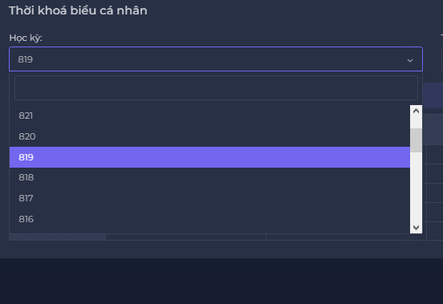
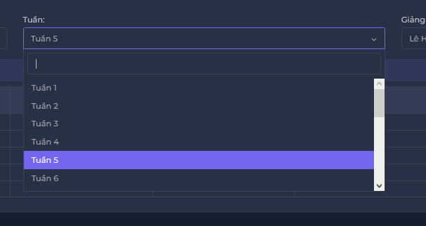
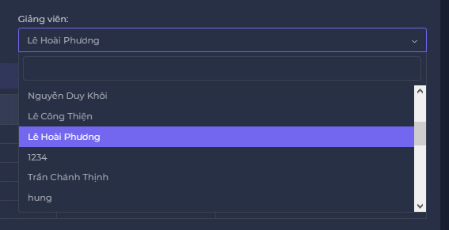
NO. | INPUT FIELD | DESCRIPTION | CONSTRAINTS
1 | Học kì | Học kỳ cần nhập thời khóa biểu | Bắt buộc chọn từ danh sách hoặc ghi ra học kỳ có trong danh sách. Học kỳ do Admin thiết lập cho Ban chủ nhiệm Khoa trong module Import TKB
2 | Tuần | Số tuần cần xem tkb | Bắt buộc chọn xem tuần dạy của lịch thời khoá biểu
3 | Giảng viên môn | tkb của Giảng viên cần xem | Bắt buộc chọn xem lịch giảng dạy của giảng viên đó

